상품제안서
스마트터치 트윌 니트장갑 여성용 방한장갑 기모안감 털장갑 손가락장갑 | 상품코드: F29617

 |  |  |  |  |  |  | 02-412-0044 | www.easy1.co.kr
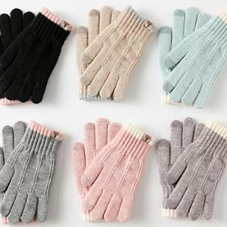

【상세/제작정보】

【인쇄/포장옵션】 | / OPP(비닐)

【공급단가】 | 수량 | 200~ | 500~ | 1,000~ | 3,000~ | 5,000~
*VAT별도 | 단가 | 3,640원 | 3,580원 | 3,500원 | 3,360원 | 3,220원

【상품 URL】 | https://dev.easy1.co.kr:443/src/goods_detail.php?gdno=29617

